AM und Bildung
Arbeitmarkt und Bildung in Wien
 | Oct-21

Arbeitsmarktdaten im Kontext von Bildungsabschlüssen:
Das mit Abstand höchste Arbeitslosigkeitsrisiko haben Personen, die keinen über die Pflichtschule hinausgehenden Bildungsabschluss vorweisen können.

Wichtige Arbeitsmarktdaten auf einen Blick

 |  |  | Veränd. zum Vorjahr
 | Bestand/Quote |  | absolut | in%

Arbeitslose Personen | 108,747 |  | -27,620 | -20.3%
Frauen | 48,763 |  | -11,255 | -18.8%
Männer | 59,984 |  | -16,365 | -21.4%
Unselbständig Beschäftigte | 887,322 |  | 31,470 | 3.7%
Frauen | 427,350 |  | 13,613 | 3.3%
Männer | 459,972 |  | 17,857 | 4.0%
Arbeitslosenquote - nationale Berechnung | 10.9% |  | -2.8% | -Punkte
Frauen | 10.2% |  | -2.4% | -Punkte
Männer | 11.5% |  | -3.2% | -Punkte

 | arbeitslose Personen |  | offene Stellen

 | Bestand | Anteil | Bestand | Anteil

Gesamt | 108,747 | 100% | 16,310 | 100%
maximal Pflichtschule | 50,722 | 46.6% | 6,480 | 39.7%
Lehre | 23,345 | 21.5% | 5,282 | 32.4%
Mittlere technisch-gewerbliche Schule | 653 | 0.6% | 65 | 0.4%
Mittlere kaufmännische Schule | 1,993 | 1.8% | 99 | 0.6%
sonstige mittlere Schule | 2,312 | 2.1% | 1,146 | 7.0%
Allgemeinbildende höhere Schule | 9,326 | 8.6% | 69 | 0.4%
Höhere technisch-gewerbliche Schule | 2,073 | 1.9% | 901 | 5.5%
Höhere kaufmännische Schule | 1,855 | 1.7% | 410 | 2.5%
sonstige höhere Schule | 3,178 | 2.9% | 582 | 3.6%
Akademie | 383 | 0.4% | 27 | 0.2%
Fachhochschule | 1,232 | 1.1% | 539 | 3.3%
Universität, Hochschule, Pädagogische Hochschule | 11,261 | 10.4% | 706 | 4.3%

46,6% der arbeitslosen Personen hat lediglich Pflichtschulausbildung, 21,5% verfügen über einen Lehrabschluss; in Summe weisen 68,1% aller arbeitslosen Personen maximal Lehrausbildung auf. Personen mit Lehrabschluss sind allerdings im Vorteil: 32,4% der (sofort verfügbaren) offenen Stellen verlangt diese Qualifikation.

Bestand arbeitsloser Personen nach Ausbildung und Geschlecht

 | Frauen N = 48.763 | Männer N = 59.984
Pflichtschule | 46.7% | 46.6%
Lehre | 17.1% | 25.1%
BMS | 5.5% | 3.8%
AHS | 9.5% | 7.8%
BHS | 6.8% | 6.3%
Uni, FH, Akademie | 14.2% | 9.9%

Bei der differenzierten Betrachtung arbeitsloser Personen nach Geschlecht zeigt sich fast kein Unterschied beim Anteil von Personen mit Pflichtschulausbildung (Männer: 46,6%, Frauen: 46,7%), jedoch ein deutlicher Unterschied beim Anteil von Personen mit Lehrabschluss: 17,1% der arbeitslosen Frauen, aber 25,1% der arbeitslosen Männer haben eine Lehrausbildung absolviert.

Arbeitslosenquote1 nach Ausbildung

 | Okt 21 | Okt 20 | ALQ-Gesamt | ALQ-Gesamt
Pflichtschulausbildung | 29.7% | 35.7% | 10.9% | 13.7%
Lehrausbildung | 10.8% | 13.8% | 10.9% | 13.7%
BMS | 6.6% | 7.5% | 10.9% | 13.7%
AHS | 8.4% | 9.8% | 10.9% | 13.7%
BHS | 6.9% | 8.7% | 10.9% | 13.7%
Akadem. Ausbildung, FH | 4.0% | 5.6% | 10.9% | 13.7%

Arbeitslosenquote1 nach Ausbildung im Zeitverlauf

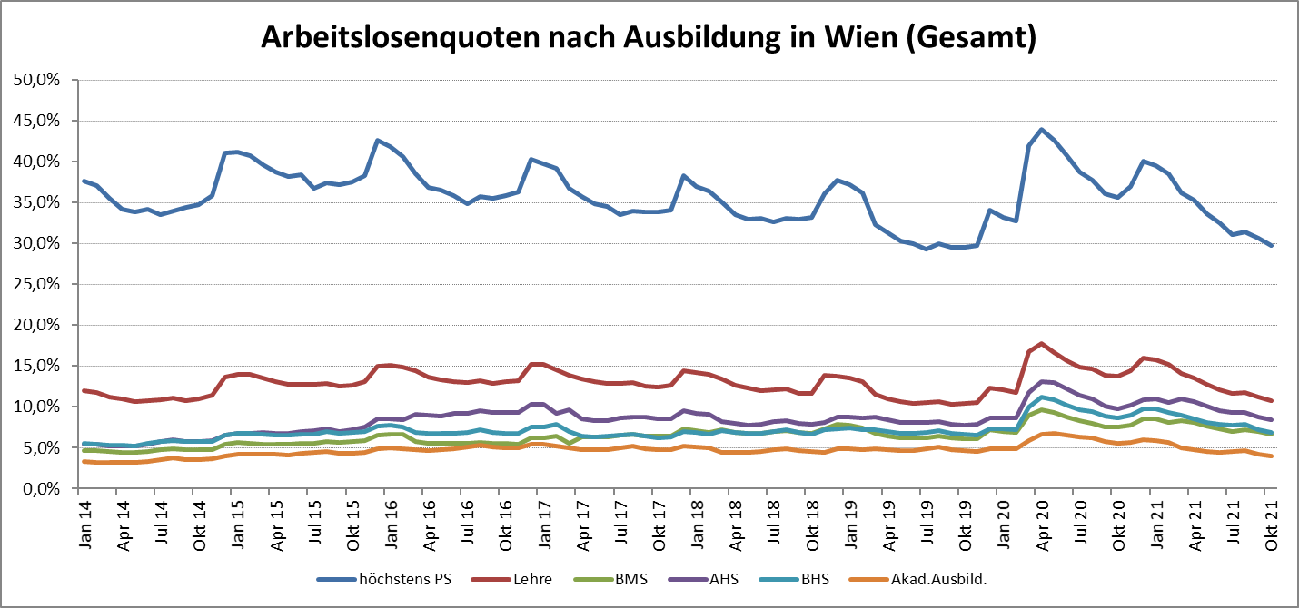

1 Vorgemerkte Arbeitslose einer Bildungsebene bezogen auf das Arbeitskräftepotential (Arbeitslose + unselbstständig Beschäftigte des Jahres) derselben Bildungsebene; die Gliederung der Beschäftigtenbasis nach Bildungsabschluss wurde nach Ergebnissen der Arbeitskräfteerhebung (unselbeständig Erwerbstätige nach LFK) errechnet

verwendete Abkürzungen:
AHS: Allgemeinbildende höhere Schule
BHS: Berufsbildende höhere Schule (Höhere technisch-gewerbliche Schule, Höhere kaufmännische Schule, Sonstige höhere Schule)
BMS: Berufsbildende mittlere Schule (Mittlere technisch-gewerbliche Schule, Mittlere kaufmännische Schule, Sonstige mittlere Schule)

